Plantilla Notas
AL 31 DE DICIEMBRE DE 2023

 | Con el propósito de dar cumplimiento a los artículos 46 y 49 de la Ley General de Contabilidad Gubernamental, los entes públicos deberán acompañar notas a los estados financieros cuyos rubros así lo requieran teniendo presente los postulados de revelación suficiente e importancia relativa con la finalidad, que la información sea de mayor utilidad para los usuarios. A continuación se presentan los tres tipos de notas que acompañan a los estados, a saber:

 | a) | Notas de desglose;
 | b) | Notas de memoria (cuentas de orden), y
 | c) | Notas de gestión administrativa.

c) NOTAS DE GESTIÓN ADMINISTRATIVA

 | 1. | Introducción

 | El Instituto opera actualmente con recursos del estado. En este ejercicio no se han recibido recursos por programas federales.

 | 2. | Panorama Económico y Financiero

 | Al cierre del periodo, se ha recaudado el recurso estatal según como fue aprobado en el presupuesto de egresos, sin tener ninguna factura pendiente por cobrar.

 | 3. | Autorización e Historia

 | Durante el periodo sexenal comprendido entre 1992 a 1998, la Subdirección de Atención a la Juventud se convierte en un programa especial siguiendo con sus mismas funciones pero dependiendo directamente de la Secretaría de Fomento Social y cambiando de nombre a Departamento de Atención a la Juventud.

 | En el año 2005 inicia el proceso para ser un organismo descentralizado concluyendo en el mes de diciembre del mismo año y siendo publicado en el Diario Oficial de ese mismo mes con la oficialización de Instituto Chihuahuense de la Juventud de Gobierno del Estado.

 | Actualmente el Instituto Chihuahuense de la Juventud opera como un ente descentralizado de las entidades paraestatales, dependiendo de su eje rector, la Secretaría de Desarrollo Humano y Bien Común.

 | 4. | Organización y Objeto Social

 |  | a) | Objeto Social. Promover entre las instancias gubernamentales, públicas y ante la sociedad en general la realización de actividades dirigidas a las y los jovenes de 12 a 29 años del Estado de Chihuahua, en materia de salud, desarrollo humano, social y laboral, motivando a una mayor participación en su entorno, permitiendo con ello que logren un desarrollo social e integral que mejore su calidad de vida.

 |  | b) | Principal actividad.
 |  |  | Misión: Promover, impulsar y ejecutar políticas públicas integrales en materia de juventud que permitan a los jovenes de nuestro estado desarrollar su potencial en un marco de atención a sus necesidades. Considerando la modernización, la innovación tecnológica y de competencia para lograrlo.
 |  |  | Visión: Ser el organismo de gobierno, que apoye a la población juvenil del Estado, con el firme propósito de ofrecerle alternativas para su desarrollo y participación en los ámbitos de la sociedad.

 |  | c) | Ejercicio fiscal. A partir del 8 de septiembre del 2021 fue nombrada Directora General del Instituto Chihuahuense de la Juventud la Licenciada Selma Mariana Ortega, quien conserva el nombramiento a la fecha.

 |  | d) | Régimen jurídico. Mediante el decreto de creación No. 335-05 I P. O de fecha 10 de diciembre de 2005, es creado el Instituto Chihuahuense de la Juventud reformándose integramente la Ley del Instituto con fecha 3 de febrero del 2010 mediante el decreto No. 744-09 I P. O señalando que el Instituto Chihuahuense de la Juventud es un organismo descentralizado de la administración pública estatal sectorizado a la Secretaria de Desarrollo Social, con personalidad jurídica y patrimonio propio, con domicilio en la Ciudad de Chihuahua, Chihuahua, teniendo como objeto asesorar y auxiliar al Poder Ejecutivo del Estado en la formulación e instrumentación de la política pública en materia de juventud según lo dispuesto por el numeral 11 de la Ley de Juventud para el Estado de Chihuahua.

 |  | e) | Consideraciones fiscales del ente: El instituto está obligado a retener y pagar el ISR a empleados de base.

 |  | f) | Estructura organizacional básica.

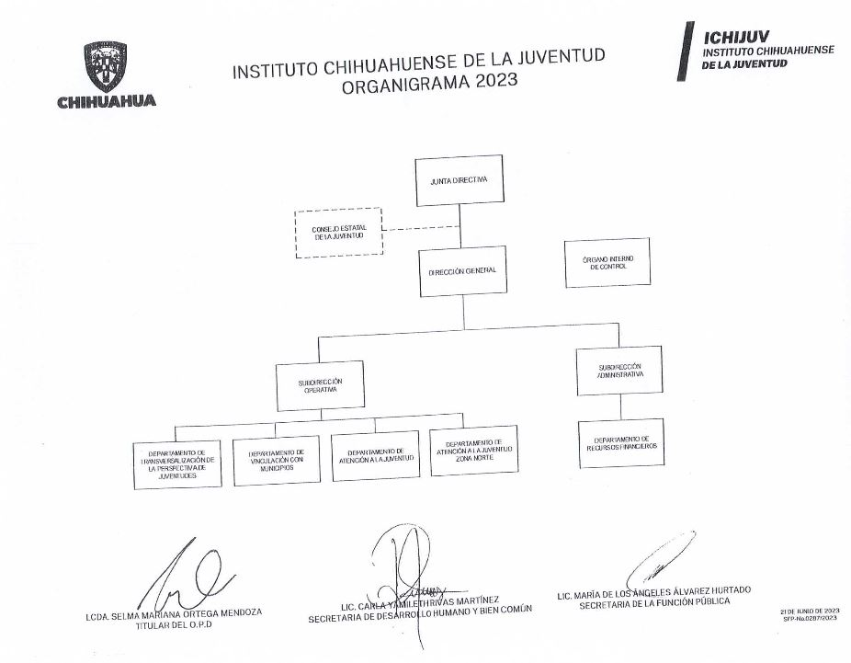

 | 5. | Reporte Analítico del Activo

 | A la fecha de corte, la cuenta de Bienes Muebles está integrada de la siguiente manera:

 |  | NOMBRE DE LA CUENTA |  |  |  | CUENTA | TOTAL EN LIBROS
 |  | Mobiliario y Equipo |  |  |  | 1241-1-51107 | #REF!
 |  | Equipo de Cómputo |  |  |  | 1241-3-51503 | #REF!
 |  | Mobiliario y Equipo de Cómputo |  |  |  | 1241-3-51504 | #REF!
 |  | Equipo y aparatos audiovisuales |  |  |  | 1242-1-52101 | #REF!
 |  | Otro mobiliario y equipo educacional y recreativo |  |  |  | 1242-9-52901 | #REF!
 |  | Cámaras fotográficas y de video |  |  |  | 1242-3-52301 | #REF!
 |  | Vehículos y equipo terrestre |  |  |  | 1244-1-54101 | #REF!
 |  | Sistema de aire acondicionado, calefacción y de refrigeración industrial |  |  |  | 1246-4-56401 | #REF!
 |  | TOTALES |  |  |  |  | #REF!

 | 6. | Información por Segmentos

 |  | A continuación se presenta la información presupuestal del 1ero de enero a la fecha de corte, por programa presupuestario:

 |  | PROGRAMA |  |  | PRESUPUESTO APROBADO | PRESUPUESTO MODIFICADO | PRESUPUESTO EJERCIDO | SUBEJERCICIO
 |  | ATENCIÓN A LA JUVENTUD |  |  | 3,314,047.96 | 8,897,567.50 | 8,573,846.79 | 323,720.71
 |  | INSTITUCIONALIZACIÓN DE LA PERSPECTIVA DE JUVENTUDES |  |  | 4,570,522.26 | 5,741,818.16 | 5,230,126.74 | 511,691.42
 |  | IMPULSANDO JUVENTUDES |  |  | 19,627,186.96 | 12,872,372.09 | 12,677,974.62 | 194,397.47
 |  | Sumas |  |  | 27,511,757.18 | 27,511,757.75 | 26,481,948.15 | 1,029,809.60

 |  | El ente público informará el efecto en sus estados financieros de aquellos hechos ocurridos en el período posterior al que informa, que proporcionan mayor evidencia sobre eventos que le afectan económicamente y que no se conocían a la fecha de cierre.

 |  |  |  | ESPACIO EDITABLE PARA FIRMAS

 |  |  |  | LIC. SELMA MARIANA ORTEGA MENDOZA |  |  | LIC. ANDRE ISMAEL SOTO PIÑON
 |  |  |  | DIRECTORA GENERAL |  |  | SUBDIRECTOR ADMINISTRATIVO
 |  |  |  | INSTITUTO CHIHUAHUENSE DE LA JUVENTUD |  |  | INSTITUTO CHIHUAHUENSE DE LA JUVENTUD

